Sheet1
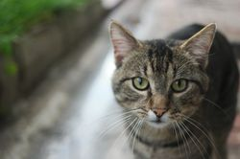
 | F1(다리있음) | F2(날개없음) | F3(줄무늬있음)
O1 | 0 | 1 | 0 | 0.33333333333 |  | 시각적 특징으로 객체를 비교함
O2 | 0 | 1 | 1 | 0.66666666667 | Fish
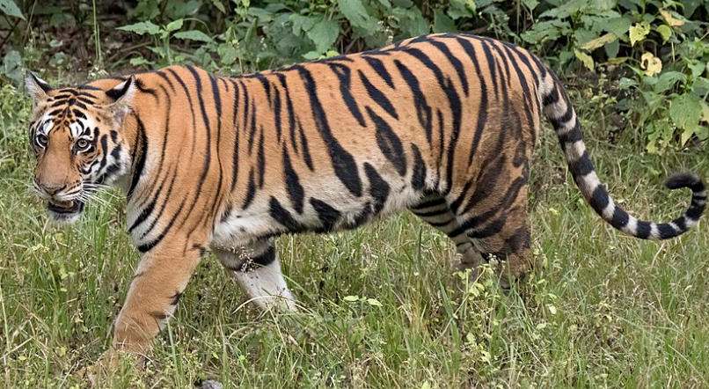
O3 | 1 | 1 | 0 | 0.66666666667 | Bear
O4 | 1 | 0 | 0 | 0.33333333333
O5 | 0 | 1 | 0 | 0.33333333333
O6 | 0 | 1 | 0 | 0.33333333333
O7 | 1 | 1 | 1 | 1 | Tiger
O8 | 1 | 0 | 0 | 0.33333333333
고양이 | 1 | 1 | 1 | 1

